combined_25C_to_90C
序号 | t / ℃ | R / Ω (CH1) | U / V (CH2) | T / K | 1/T / K^-1 | ln(R/Ω) | lnR拟合值 | lnR残差 | U拟合值 | U残差
1 | 25.032 | 1743.88577 | 0.48445156 | 298.182 | 0.0033536564917 | 7.4638711035 | 0 | 7.4638711035 | 0 | 0.48445156
2 | 27.007 | 1614.194877 | 0.47972515 | 300.157 | 0.0033315898013 | 7.3865915832 | 0 | 7.3865915832 | 0 | 0.47972515
3 | 28.989 | 1494.110763 | 0.47465482 | 302.139 | 0.0033097349233 | 7.3092865015 | 0 | 7.3092865015 | 0 | 0.47465482
4 | 30.986 | 1760.565892 | 0.48465338 | 304.136 | 0.0032880027356 | 7.4733905659 | 0 | 7.4733905659 | 0 | 0.48465338
5 | 33.01 | 1630.267926 | 0.48003009 | 306.16 | 0.0032662660047 | 7.3964996521 | 0 | 7.3964996521 | 0 | 0.48003009
6 | 35.005 | 1512.903125 | 0.4754658 | 308.155 | 0.0032451201506 | 7.3217856833 | 0 | 7.3217856833 | 0 | 0.4754658
7 | 37.003 | 1404.255772 | 0.47084692 | 310.153 | 0.0032242151454 | 7.2472627418 | 0 | 7.2472627418 | 0 | 0.47084692
8 | 39.011 | 1304.750818 | 0.466221 | 312.161 | 0.0032034751298 | 7.1737673575 | 0 | 7.1737673575 | 0 | 0.466221
9 | 41 | 1214.218659 | 0.46163335 | 314.15 | 0.0031831927423 | 7.1018560699 | 0 | 7.1018560699 | 0 | 0.46163335
10 | 43.003 | 1131.117203 | 0.45703664 | 316.153 | 0.0031630254971 | 7.0309610985 | 0 | 7.0309610985 | 0 | 0.45703664
11 | 44.996 | 1053.500059 | 0.45236984 | 318.146 | 0.0031432109786 | 6.9598732892 | 0 | 6.9598732892 | 0 | 0.45236984
12 | 47.004 | 982.449948 | 0.44771328 | 320.154 | 0.0031234968172 | 6.8900493989 | 0 | 6.8900493989 | 0 | 0.44771328
13 | 48.993 | 917.612011 | 0.44309261 | 322.143 | 0.0031042114837 | 6.8217746553 | 0 | 6.8217746553 | 0 | 0.44309261
14 | 50.99 | 857.253901 | 0.43841973 | 324.14 | 0.0030850866909 | 6.7537341419 | 0 | 6.7537341419 | 0 | 0.43841973
15 | 53.007 | 800.164598 | 0.43361416 | 326.157 | 0.0030660080881 | 6.684817454 | 0 | 6.684817454 | 0 | 0.43361416
16 | 55.001 | 748.279855 | 0.4288651 | 328.151 | 0.0030473775792 | 6.6177770457 | 0 | 6.6177770457 | 0 | 0.4288651
17 | 57.002 | 699.506205 | 0.42401757 | 330.152 | 0.003028907897 | 6.5503746647 | 0 | 6.5503746647 | 0 | 0.42401757
18 | 59.009 | 654.490778 | 0.41915705 | 332.159 | 0.0030106063662 | 6.4838574951 | 0 | 6.4838574951 | 0 | 0.41915705
19 | 61.005 | 612.033195 | 0.41417625 | 334.155 | 0.0029926231839 | 6.4167865212 | 0 | 6.4167865212 | 0 | 0.41417625
20 | 62.998 | 572.299932 | 0.40910723 | 336.148 | 0.0029748801123 | 6.3496632106 | 0 | 6.3496632106 | 0 | 0.40910723
21 | 64.998 | 535.588892 | 0.4040226 | 338.148 | 0.0029572849758 | 6.2833668742 | 0 | 6.2833668742 | 0 | 0.4040226
22 | 66.999 | 500.528216 | 0.39874055 | 340.149 | 0.0029398881079 | 6.2156639728 | 0 | 6.2156639728 | 0 | 0.39874055
23 | 69.006 | 467.563508 | 0.39333012 | 342.156 | 0.0029226434726 | 6.1475351855 | 0 | 6.1475351855 | 0 | 0.39333012
24 | 70.998 | 436.332401 | 0.38774123 | 344.148 | 0.002905726606 | 6.0784043405 | 0 | 6.0784043405 | 0 | 0.38774123
25 | 72.991 | 406.541998 | 0.38192608 | 346.141 | 0.0028889961027 | 6.0076872398 | 0 | 6.0076872398 | 0 | 0.38192608
26 | 75.004 | 377.486967 | 0.37570097 | 348.154 | 0.0028722921466 | 5.9335360436 | 0 | 5.9335360436 | 0 | 0.37570097
27 | 77.002 | 348.845622 | 0.3689362 | 350.152 | 0.0028559025795 | 5.8546294805 | 0 | 5.8546294805 | 0 | 0.3689362
28 | 78.999 | 318.28605 | 0.3608736 | 352.149 | 0.0028397070558 | 5.7629505067 | 0 | 5.7629505067 | 0 | 0.3608736
29 | 81.006 | 290.690499 | 0.35292008 | 354.156 | 0.0028236144524 | 5.6722591239 | 0 | 5.6722591239 | 0 | 0.35292008
30 | 82.998 | 273.156719 | 0.34733679 | 356.148 | 0.0028078214675 | 5.6100456927 | 0 | 5.6100456927 | 0 | 0.34733679
31 | 84.997 | 256.750092 | 0.34164359 | 358.147 | 0.0027921495922 | 5.5481032071 | 0 | 5.5481032071 | 0 | 0.34164359
32 | 87.006 | 241.122648 | 0.33580246 | 360.156 | 0.0027765745955 | 5.4853057169 | 0 | 5.4853057169 | 0 | 0.33580246
33 | 89.003 | 227.518572 | 0.33039608 | 362.153 | 0.0027612638857 | 5.4272318702 | 0 | 5.4272318702 | 0 | 0.33039608

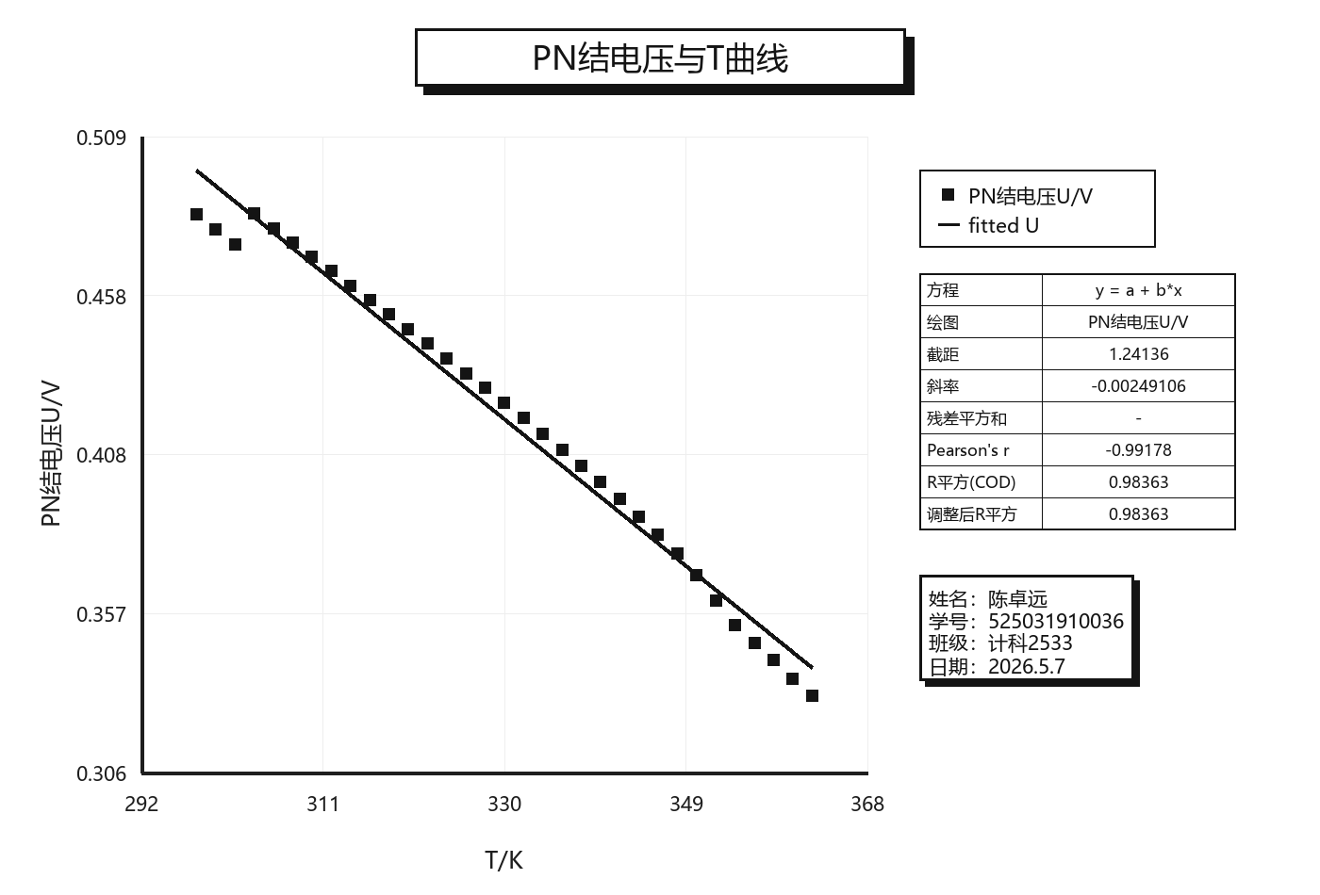
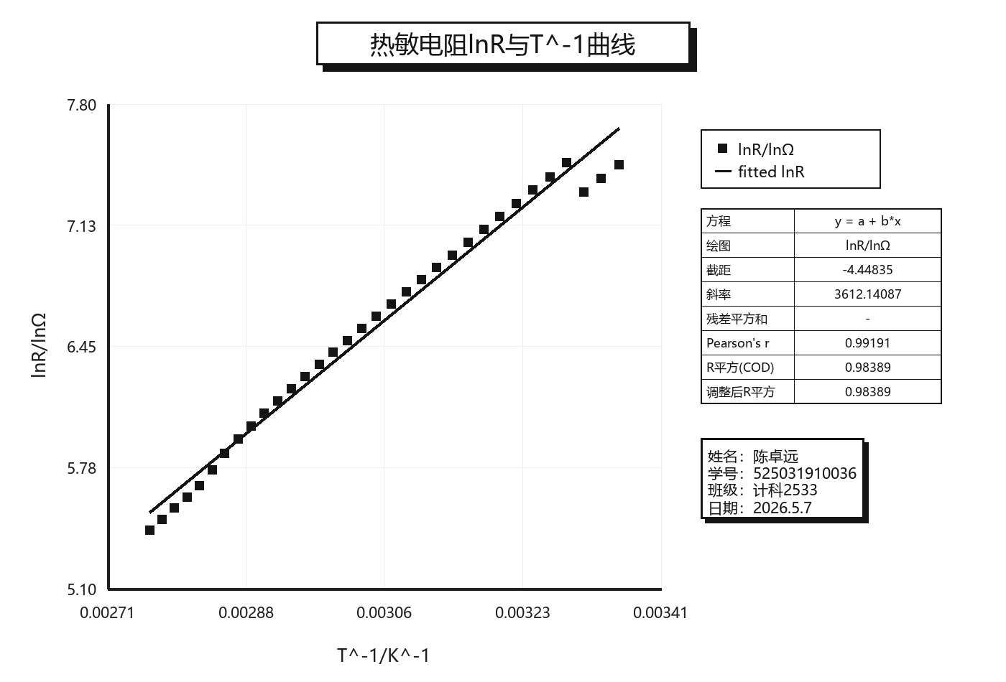
数据组 | combined_25C_to_90C

热敏电阻：lnR = a + b*(1/T)
截距 a | -4.4483539793
斜率 b | 3612.1408723
Pearson r | 0.99191193831
R平方 | 0.98388929337
残差平方和 | 1420.3205384

PN结：U = a + b*T
截距 a | 1.2413556287
斜率 b | -0.0024910595628
Pearson r | -0.99178234154
R平方 | 0.98363221298
残差平方和 | 5.8670114289

